Накладная-№3
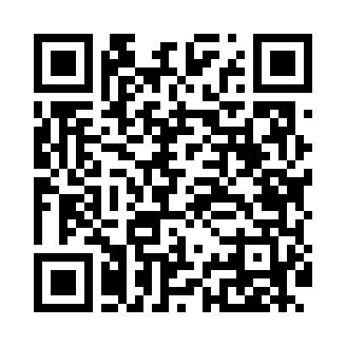
Номер товарно-транспортной накладной: |  |  | Торговый представитель: Amriyev Muhammad
Поставщик: Toshkent falcon fly 2 |  |  | Телефон торгового представителя: +998972880505
Дата отгрузки: 26.11.2025 |  |  | Контрагент: """" Klient
Дата консигнации: |  |  | Адрес:
Доставщик: |  |  | Телефон:
Телефон доставщика:
Время заказа: 26.11.2025 18:39:00
№ | Штрих-код | Название товаров (работ,услуг) | Количество | Количество в кейсе | Цена | Сумма
 |  |  | 307 |  |  | 855.7
1 | 6905621392395 | Металл санчқи DB-92-39 | 7 | 7 шт. | 2.90 | 20.30
2 | 6905621392418 | Ложка Вилка DB-92-41 | 7 | 7 шт. | 3 | 21
3 | 6905621392388 | Металл қошиқ DB-92-38 | 7 | 7 шт. | 2.90 | 20.30
4 | 6905621392401 | Ложка Вилка DB-92-40 | 4 | 4 шт. | 2 | 8
5 | 6905385390019 | Пластиковая салатница YST-180019, 9 см, XP-39 -1 | 20 | 20 шт. | 1 | 20
6 | 6905385390224 | Пластиковая салатница YST106, 27×25.5 см, XP- 39-22 | 40 | 40 шт. | 2.60 | 104
7 | 6905385390347 | Пластмассовая чашка с тарелкой 5305 XP-39-35/ XP-39-34 | 40 | 40 шт. | 2.90 | 116
8 | 6905385390309 | Пластиковый салатница MX10-10.8 XP-39-30 | 40 | 1 коробка, 4 шт. | 4.90 | 196
9 | 6900008594966 | Чайник стеклянный SH7-950ML DB-94-96 | 10 | 10 шт. | 5.50 | 55
10 | 6906808162077 | Кухонный нож chenglifang sl-5 DB-16-7 | 1 | 1 шт. | 3.80 | 3.80
11 | 6972513824265 | Кухонный нож 6 tk2113-6 30 см DB-16-11 | 1 | 1 шт. | 1.90 | 1.90
12 | 4893335003459 | Магнитный держатель для кухонных ножей 4.7*33 cm DB-5-11 | 1 | 1 шт. | 1 | 1
13 | 6941797501438 | Точилка для ножей TY8-29 8 DB-16-54 | 1 | 1 шт. | 3.20 | 3.20
14 | 6916095145233 | Коврики сервировочные пластмассовая DB-145-23 | 40 | 40 шт. | 1 | 40
15 | 6937202506129 | Разделочная доска пластмассовая A683M GB-60-1 2 | 1 | 1 шт. | 2.70 | 2.70
16 | 6937202506051 | Пластмассовая разделочная доска SY2543, 40×27 см, GB-29-5 | 1 | 1 шт. | 3.10 | 3.10
17 | 6976615442396 | Шиша графин 1000 мл DB-94-90 | 8 | 8 шт. | 6.60 | 52.80
18 | None | Шиша стакан 1716-1 XP-2-51-1 | 2 | 2 шт. | 4.80 | 9.60
19 | 6906800943575 | Шиша чойнак 1000ml DB-94-357 | 10 | 10 шт. | 5.80 | 58
20 | 6920240023703 | Коврики сервировочные пластмассовая 18*18CM X P-23-70 | 10 | 10 шт. | 0.40 | 4
21 | 6916050480584 | Ҳисоб варақаси учун подставка XP-5-8 | 4 | 4 шт. | 2.10 | 8.40
22 | 6025422622337 | Поднос столовый пластмасс 1600 41CM XP-91-30 | 2 | 2 шт. | 3.80 | 7.60
23 | 2015864325921 | Держатель для ресторана, подставка, органайзе р для стола 122G XP-30-62 | 10 | 10 шт. | 3.90 | 39
24 | 6905385390149 | Пластмассовая пиала YST-3147, 11×11 см, XP-39 -14 | 40 | 40 шт. | 1.50 | 60
Итого: 855.7$|->UZS: 10,696,250.00

